상품제안서
에드렛 LED 무선 고속충전 패드 | 상품코드: F04021

 |  |  |  |  |  | 02-412-0044 | www.easy1.co.kr
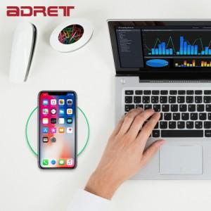 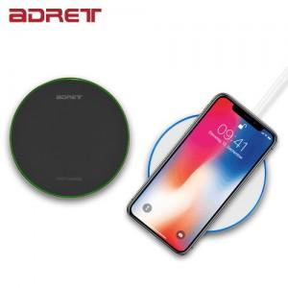 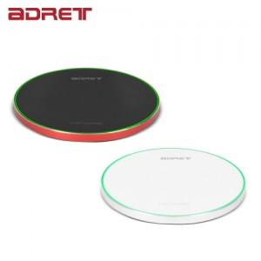

【상세/제작정보】 | .

【인쇄/포장옵션】 | 레이저, 풀칼라 / 포장지포장

【공급단가】 | 수량 | 100~ | 500~ | 1,000~ | 3,000~
*VAT별도 | 단가 | 9,450원 | 9,100원 | 8,750원 | 8,400원

【상품 URL】 | https://dev.easy1.co.kr:443/src/goods_detail.php?gdno=4021

